상품제안서
우리 방짜유기 와인잔 2P | 상품코드: S41795

 |  |  |  |  |  |  | 02-713-8555 | www.synergygift.co.kr
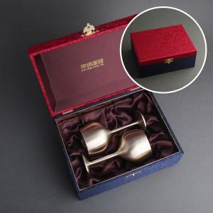

【상세/제작정보】 | <p><span style="font-size: 14pt;">※ 케이스 외부 실크 인쇄 - 일괄 50,000원 부가세별도 발생</span></p><p><span style="font-size: 14pt;">※​ </span><span style="font-size: 14pt;">케이스 내부 금박 인쇄 - 일괄 40,000원&nbsp;</span><span style="font-size: 18.6667px;">부가세별도&nbsp;</span><span style="font-size: 18.6667px;">발생</span><span style="font-size: 18.6667px;">​</span><span style="font-size: 14pt;">​</span>​</p>

【인쇄/포장옵션】 | 레이저 / 겹보자기포장

【공급단가】 | 수량 | 20~ | 50~ | 100~ | 300~ | 500~
*VAT별도 | 단가 | 146,250원 | 143,910원 | 140,400원 | 136,890원 | 134,550원

【상품 URL】 | https://www.synergygift.co.kr:443/src/goods_detail.php?gdno=41795

